상품제안서
행복달력(주문제작형) | 상품코드: S38629

 |  |  |  |  |  |  | 02-713-8555 | www.synergygift.co.kr
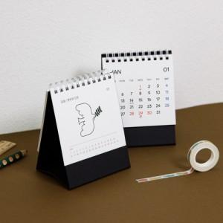

【상세/제작정보】 | <p><span style="font-size: 14pt;">※ 2천개 미만 기성 내지 달력</span></p><p><span style="font-size: 14pt;">※ 2천개 이상 자유 디자인 달력</span></p><p><span style="font-size: 14pt;">※ </span><span style="font-size: 14pt;">배송비 별도 발생(박스당 200개입, 5천원 부가세별도)</span>​&nbsp;</p>

【인쇄/포장옵션】 | 불박 / OPP(비닐)

【공급단가】 | 수량 | 100~ | 500~ | 1,000~ | 3,000~ | 5,000~
*VAT별도 | 단가 | 2,430원 | 1,920원 | 1,640원 | 1,480원 | 1,440원

【상품 URL】 | https://www.synergygift.co.kr:443/src/goods_detail.php?gdno=38629

